Лист1
РАБОЧИЙ ТЕХНИЧЕСКИЙ ОТЧЕТ |  |  |  |  | НОМЕР: 2020 09 PN00019
 |  |  |  |  | ДАТА: 14.09.2020
Наименование предприятия |  |  |  | АС Кашкадарья Сервис
Ф.И.О. составившего отчет |  |  |  | Рахимов Расул
Номер телефона с кодом города |  |  |  | 97-314-62-69
Модель |  |  | Идентификационный номер автомобиля |  | Пробег | Дата продажи
Нексия-3 |  |  | XWBTF69V1LA030775 |  | 15,965 | 2020-02-08
Обстоятельства при которых обнаружена проблема |  |  |  | Описание проблемы
 |  |  |  | Мижоз автомашина кузип кисмида краска кучиш холати борлигидан мурожаат қилиб келди
А.
В. | Автомобиль находился в движении: |  |  | Информация относительно проблемы (Приложить фотграфии неисправности)
 |  | При торможении
 |  | При переходе от ускорения к накату
 |  | При переключение на задний ход |  | 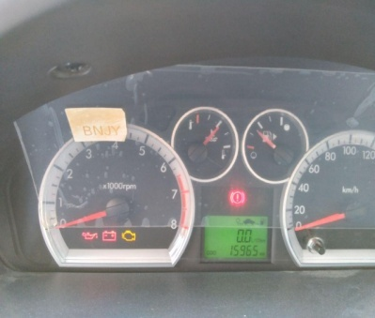 | 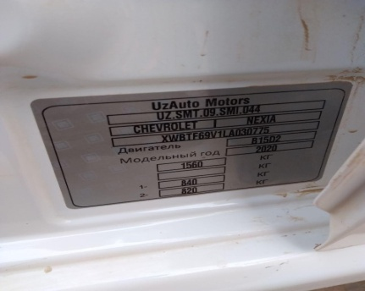
 |  | При повороте
 |  | При ускорении
 |  | При замедлении
 |  | При ______ оборотах в минут
 |  | При любой скорости
 |  | На неровной дороге
 |  | На _____ передаче
С. | При использовании:
 |  | Тормозов
 |  | При повороте руля
 |  | При выключении сцепления
 |  | Обогревателя / кондиционера
 |  | При работе стеклоочистит / омывателя
 |  | При включении радио / CD проигрыват
 |  | Обогревателя заднего стекла
 |  | Прочее
D. | При работе двигателя:
 |  | При запуске |  |  | 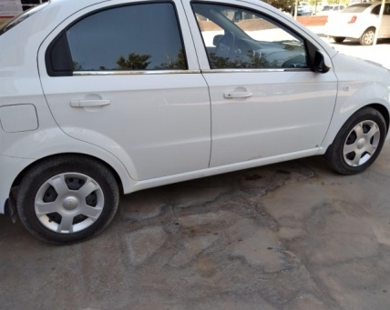
 |  | При прогреве
 |  | На холотом ходу
 |  | При горячем двигателе
E. | Возникает:
 |  | При ускорении
 |  | При высоких оборотах двигателя
 |  | При большой скорости
 |  | При большой загрузке багажника
F. | Когда случается по времени: |  |  | Информация о проблемной детали
 |  | Всегда |  | Номер детали по каталогу:
 |  | Иногда |  | Наименование детали:
 |  | После _____ км движения |  | Название поставщика: | АО "UzAuto Motors"
 |  | После _____ минут езды |  | LOT № детали:
Действия инженера по гарантии дилерского предприятия |  |  |  | Биз ходимлар билан автомашинани текширганимизда автомабил шиналари узгартирилган ва автомашина кузип кисмида ташки тасирдан колган краска кучиш холати бор мижоз автомашинасини грантия буйича ремонт килишимизга рози

Ответственный Отдел по принятию мер и исследованию проблемы

 |  |  |  | (заполняется со стороны Отдела Гарантии качества АО "UzAuto Motors")

